关系图
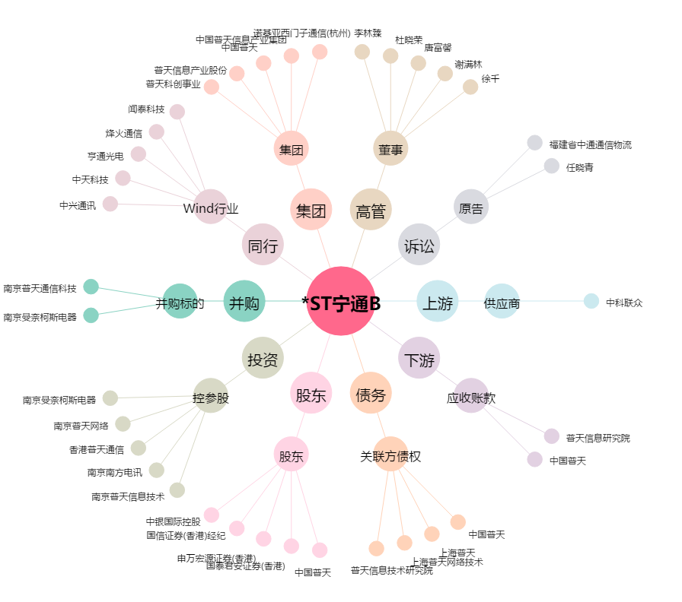
*ST宁通B[200468.SZ] - 关系概览图

